Sheet1
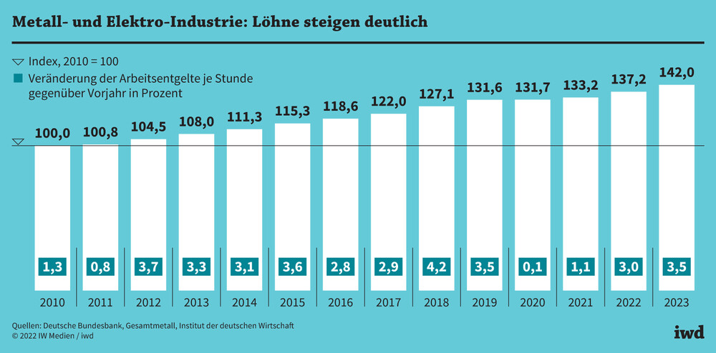

 | Blue Fig |  |  | Entwicklujng Tarüflöhne | Final | Absolute-cost
2023 | 142 |  |  |  |  | 24.02 €
2022 | 137.2 | 0.9661971831 |  |  | 0.9661971831 | 23.21 €
2021 | 133.2 | 0.97084548105 |  |  | 0.97084548105 | 22.53 €
2020 | 131.7 | 0.98873873874 |  |  | 0.98873873874 | 22.28 €
2019 | 131.6 | 0.99924069856 |  |  | 0.99924069856 | 22.26 €
2018 | 127.1 | 0.96580547112 |  |  | 0.96580547112 | 21.50 €
2017 | 122 | 0.95987411487 |  |  | 0.95987411487 | 20.64 €
2016 | 118.6 | 0.97213114754 |  |  | 0.97213114754 | 20.06 €
2015 | 115.3 | 0.97217537943 |  |  | 0.97217537943 | 19.50 €
2014 | 111.3 | 0.96530789245 | 147.4 |  | 0.96530789245 | 18.83 €
2013 | 108 | 0.97035040431 | 142.9 | 0.96947082768 | 0.97035040431 | 18.27 €
2012 | 104.5 | 0.96759259259 | 138.6 | 0.96990902729 | 0.96759259259 | 17.68 €
2011 | 100.8 | 0.96459330144 | 133.8 | 0.96536796537 | 0.96459330144 | 17.05 €
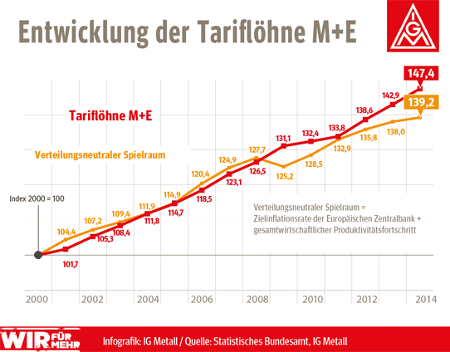
2010 | 100 | 0.99206349206 | 132.4 | 0.98953662182 | 0.99206349206 | 16.92 €
2009 |  |  | 131.1 | 0.99018126888 | 0.99018126888 | 16.75 €
2008 |  |  | 126.5 | 0.9649122807 | 0.9649122807 | 16.16 €
2007 |  |  | 123.1 | 0.97312252964 | 0.97312252964 | 15.73 €
2006 |  |  | 118.5 | 0.9626320065 | 0.9626320065 | 15.14 €
2005 |  |  | 114.7 | 0.96793248945 | 0.96793248945 | 14.65 €
2004 |  |  | 111.8 | 0.97471665214 | 0.97471665214 | 14.28 €
2003 |  |  | 108.4 | 0.96958855098 | 0.96958855098 | 13.85 €
2002 |  |  | 105.3 | 0.97140221402 | 0.97140221402 | 13.45 €
2001 |  |  | 101.7 | 0.96581196581 | 0.96581196581 | 12.99 €
2000 |  |  | 100 | 0.98328416912 | 0.98328416912 | 12.78 €

